Inv opg 1
Opgave 1. Prisstigning på is.

a) Beregning af procentvis stigning over hele perioden

 | Hvis prisen fordobles, er der tale om en stigning på 100%.
 | Hvis prisen seksdobles, er der tale om en stigning på 500%.

 | Gammel pris |  |  | 1.5
 | Ny pris |  |  | 9.5
 | Ny pris i forhold til gammel pris |  |  | 6.333 | 633%
 | Stigning |  |  |  | 533%
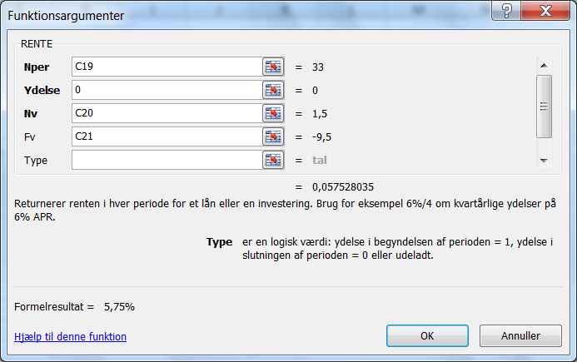
b) Beregning af gennemsnitlig årlig prisstigning

 | Formel: | 1,50 (1 + i) ^ 33 = 9,50
 | Eller | 1,50 (1 + i) ^ 33 - 9,50 = 0

 | N | 33
 | Nv | 1.50
 | Fv | -9.50

 | Bemærk at NV og FV har modsat fortegn
 | I reneprogrammet "Rente" sættes årlig ydelse
 | til nul, jfr, at der ikke er nogen løbenmde betalinger.

 | Rente | Beregnet | 5.75%

c) Gennemsnitlig årlig stigningstakt.
 | 1. Forbrugerprisindekset

 | N | 33
 | Nv | 100
 | Fv | -285
 | Rente | Beregnet | 3.22%
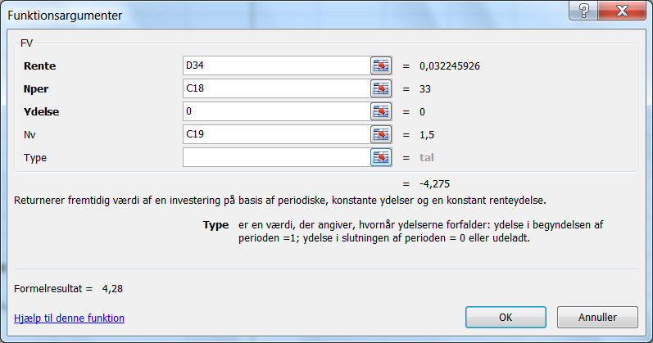
 | 2. Lønindekset

 | N | 33
 | Nv | 100
 | Fv | -385
 | Rente | Beregnet | 4.17%

d) | Pris ifølge almindelig prisudvikling

 | Ny pris = 1,50 * 1.0322 ^ 33 |  |  | 4.27 | kr.

 | Alternativ beregningsmetode: Brug fuktionen Fv i Excel.
 |  |  |  | 4.28 | kr.

